상품제안서
에코웰 투톤머그컵 400ml | 상품코드: S42569

 |  |  |  |  |  |  | 02-713-8555 | www.synergygift.co.kr
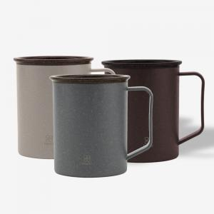

【상세/제작정보】

【인쇄/포장옵션】 | 레이저, 스티커, DTF컬러필름 / 포장지포장

【공급단가】 | 수량 | 50~ | 100~ | 300~ | 1,000~ | 5,000~
*VAT별도 | 다크그린 | 3,270원 | 3,090원 | 2,940원 | 2,870원 | 2,820원
 | 베이지 | 3,270원 | 3,090원 | 2,940원 | 2,870원 | 2,820원
 | 브라운 | 3,270원 | 3,090원 | 2,940원 | 2,870원 | 2,820원

【상품 URL】 | https://www.synergygift.co.kr:443/src/goods_detail.php?gdno=42569

